상품제안서
구글 하드커버 (주문제작형) | 상품코드: S05257

 |  |  |  |  |  |  | 02-713-8555 | www.synergygift.co.kr
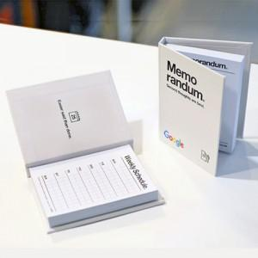

【상세/제작정보】 | 손안에 폭 들어가는 사이즈로 휴대가 편리

【인쇄/포장옵션】 | 커버풀칼라+내지 먹1도 / OPP(비닐)

【공급단가】 | 수량 | 500~ | 1,000~ | 3,000~ | 10,000~ | 20,000~
*VAT별도 | 100매 | 1,820원 | 1,500원 | 1,280원 | 1,130원 | 1,100원
 | 200매 | 2,200원 | 1,890원 | 1,740원 | 1,570원 | 1,550원

【상품 URL】 | https://www.synergygift.co.kr:443/src/goods_detail.php?gdno=5631

